会員登録画面
▼概要
・トップメニュー画面（ログイン前）の会員登録ボタン押下時に遷移する画面
・新規会員登録機能(ユーザID・ニックネーム・パスワードの登録)

▼利用可能権限
・アプリをインストールしている全ユーザ

画面レイアウト

 |  |  |  | 画面遷移時 |  |  |  | 会員情報入力時 |  |  |  | ホームアイコン押下時 |  |  | エラーメッセージ表示時

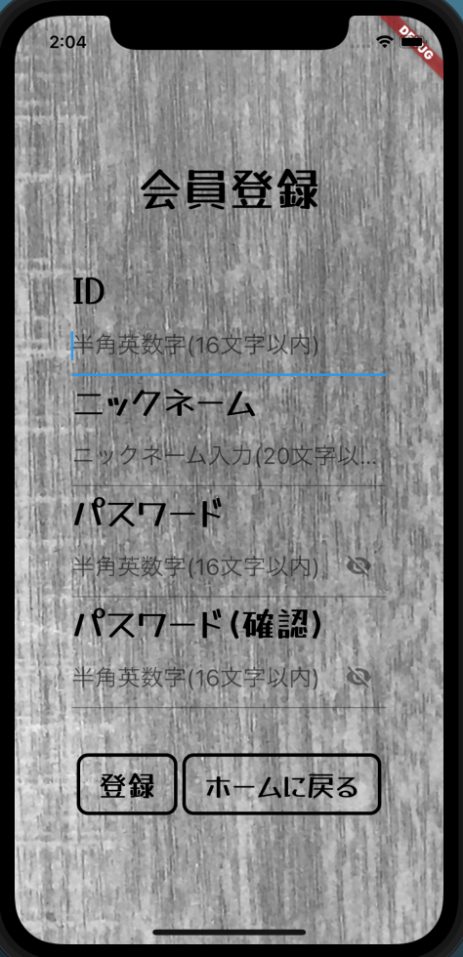
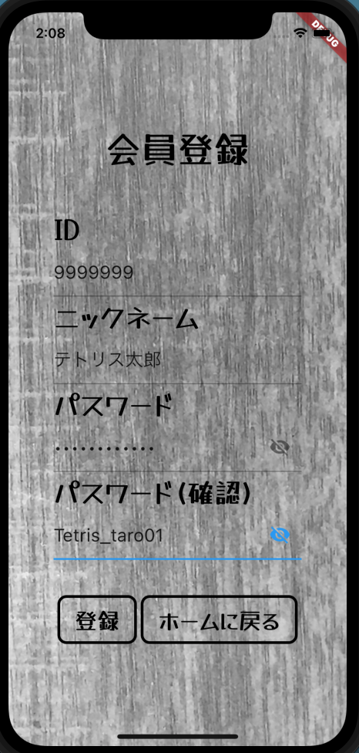
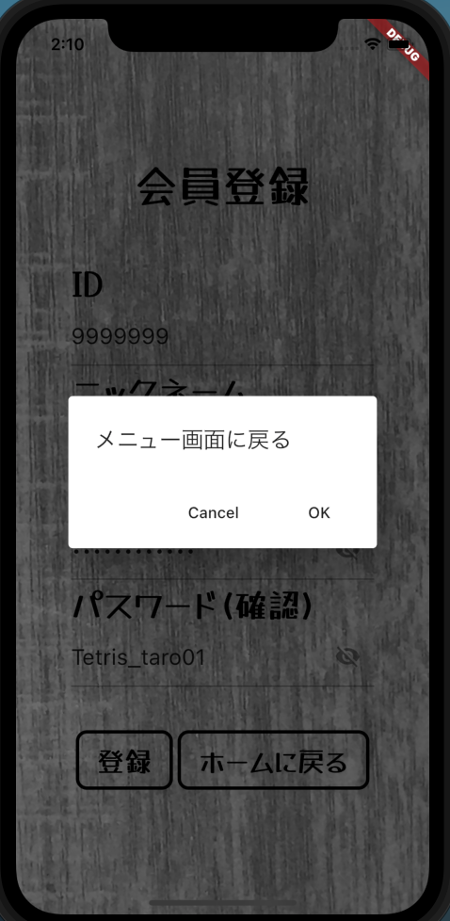
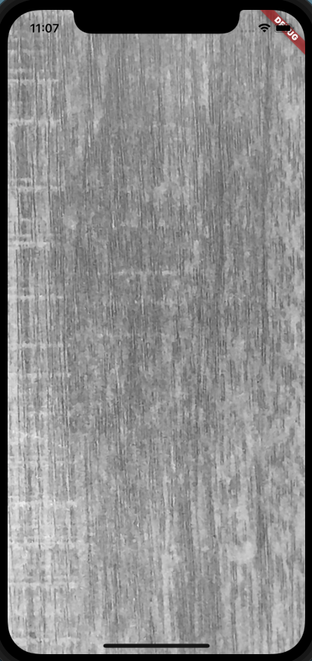

1
・ニックネームは環境依存文字は使用できません
・パスワードは6桁以上10桁未満で入力してください ・パスワードは半角英語、半角数字、半角記号を全て使用して入力してください

3
2

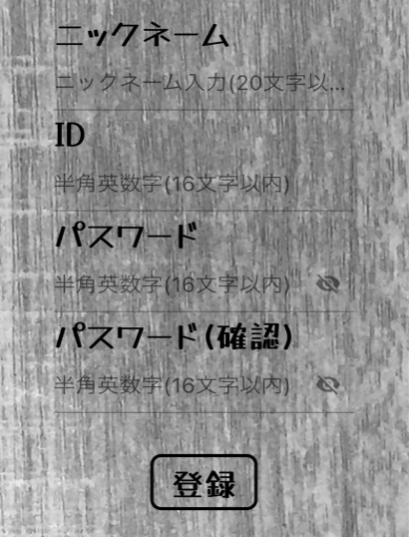
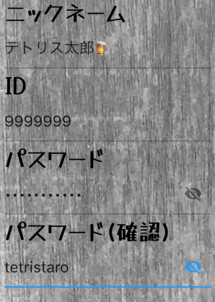
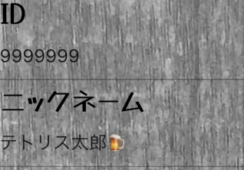

4

6
5

8
7

9
10

定義

 | 画面項目定義
 | No | 項目名 |  |  |  |  | 項目区分 |  |  | 初期表示 |  |  | 表示内容 | 入力制御 | 備考
 | 1 | 画面タイトル |  |  |  |  | ラベル |  |  | - |  |  | ‐ | ‐
 | 2 | ID |  |  |  |  | テキストフォーム |  |  | 空白 |  |  | ‐ | 半角入力のみ可能
 | 3 | ランダムアイコン |  |  |  |  | アイコン(ボタン) |  |  | 活性化 |  |  | - | -
 | 4 | ニックネーム |  |  |  |  | テキストフォーム |  |  | 空白 |  |  | ‐ | ‐
 | 5 | パスワード |  |  |  |  | テキストフォーム |  |  | 空白 |  |  | ‐ | 半角入力のみ可能
 | 6 | パスワード表示アイコン |  |  |  |  | アイコン（トグルボタン） |  |  | パスワード非表示状態 |  |  | ‐ | ‐
 | 7 | パスワード(確認) |  |  |  |  | テキストフォーム |  |  | 空白 |  |  | ‐ | 半角入力のみ可能
 | 8 | パスワード表示アイコン(確認) |  |  |  |  | アイコン（トグルボタン） |  |  | パスワード非表示状態 |  |  | ‐ | -
 | 9 | 登録 |  |  |  |  | ボタン |  |  | 活性化 |  |  | ‐ | -
 | 10 | 戻る |  |  |  |  | ボタン |  |  | 活性化 |  |  | ‐ | -

 | アクション定義
 | No | 項目名 |  |  | 操作 |  |  |  | アクション
 | 1 | ランダムアイコン |  |  | ボタン押下時 |  |  |  | ランダムなIDが自動でテキストフォームに入力される
 | 2 | パスワード表示アイコン |  |  | ボタン押下時 |  |  |  | パスワードを表示、非表示を切り替える
 | 3 | パスワード表示アイコン(確認) |  |  | ボタン押下時 |  |  |  | パスワードを表示、非表示を切り替える
 | 4 | 登録 |  |  | ボタン押下時 |  |  |  | 各項目のバリデーションを行い会員登録確認画面へ遷移
 | 5 | 戻る |  |  | ボタン押下時 |  |  |  | ダイアログを表示し、画面を遷移する(OK => 編集内容を破棄してメニュー画面へ/Cancel => 会員登録にページに留まる)

 | バリデーションチェック
 | No | 画面項目定義No | 項目名 |  |  | エラー分類 |  |  | 入力形式 |  | エラーメッセージ
 | 1 | 2 | ID |  |  | 必須チェック |  |  | - |  | IDは入力必須です
 | 2 |  |  |  |  | 桁数チェック |  |  | 6桁以上10桁未満制御 |  | IDは6桁以上10桁未満で入力してください
 | 3 |  |  |  |  | 形式チェック |  |  | 半角英数字、半角記号 |  | IDは半角英語、半角数字、半角記号のみ使用して入力してください
 | 4 |  |  |  |  | 記号種類チェック |  |  | ` ˜ ! @ # $ % ^ & * ( ) _ |  | IDで使用できる記号は ` ˜ ! @ # $ % ^ & * ( ) _です
 | 5 |  |  |  |  | 重複チェック |  |  | - |  | このIDは既に使用されています
 | 6 | 4 | ニックネーム |  |  | 必須チェック |  |  | - |  | ニックネームは入力必須です
 | 7 |  |  |  |  | 環境依存文字チェック |  |  | 環境依存文字のみ不可 |  | ニックネームは環境依存文字は使用できません
 | 8 | 5 | パスワード |  |  | 必須チェック |  |  | - |  | パスワードは入力必須です
 | 9 |  |  |  |  | 桁数チェック |  |  | 6桁以上10桁未満制御 |  | パスワードは6桁以上10桁未満で入力してください
 | 10 |  |  |  |  | 文字種類使用チェック |  |  | 半角英数字、半角記号 |  | パスワードは半角英語、半角数字、半角記号を全て使用して入力してください
 | 11 |  |  |  |  | 形式チェック |  |  | 半角英数字、半角記号 |  | パスワードは半角英語、半角数字、半角記号のみ使用して入力してください
 | 12 |  |  |  |  | 記号種類チェック |  |  | ` ˜ ! @ # $ % ^ & * ( ) _ |  | パスワードで使用できる記号は ` ˜ ! @ # $ % ^ & * ( ) _です
 | 13 | 7 | パスワード確認 |  |  | 必須チェック |  |  | - |  | パスワード確認は入力必須です
 | 14 |  |  |  |  | 桁数チェック |  |  | 6桁以上10桁未満制御 |  | パスワード確認は6桁以上10桁未満で入力してください
 | 15 |  |  |  |  | 文字種類使用チェック |  |  | 半角英数字、半角記号 |  | パスワード確認は半角英語、半角数字、半角記号を全て使用して入力してください
 | 16 |  |  |  |  | 形式チェック |  |  | 半角英数字、半角記号 |  | パスワード確認は半角英語、半角数字、半角記号のみ使用して入力してください
 | 17 |  |  |  |  | 記号種類チェック |  |  | ` ˜ ! @ # $ % ^ & * ( ) _ |  | パスワード確認で使用できる記号は ` ˜ ! @ # $ % ^ & * ( ) _です
 | 18 | 5、７ | パスワード、パスワード確認 |  |  | 一致チェック |  |  | - |  | パスワードとパスワード確認が一致しません

